상품제안서
[BIC]미니언즈 4칼라 클래식(4색볼펜) | 상품코드: S03780

 |  |  |  |  |  |  | 02-713-8555 | www.synergygift.co.kr
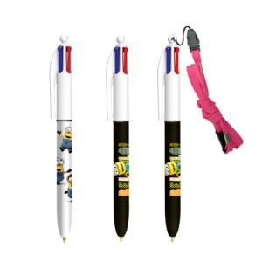 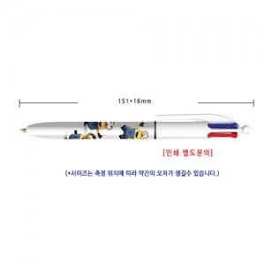

【상세/제작정보】

【인쇄/포장옵션】 | 실크 / 포장지포장

【공급단가】 | 수량 | 500~ | 1,000~ | 2,000~ | 3,000~ | 5,000~
*VAT별도 | 단가 | 1,930원 | 1,850원 | 1,780원 | 1,710원 | 1,670원

【상품 URL】 | https://www.synergygift.co.kr:443/src/goods_detail.php?gdno=13309

